关系图
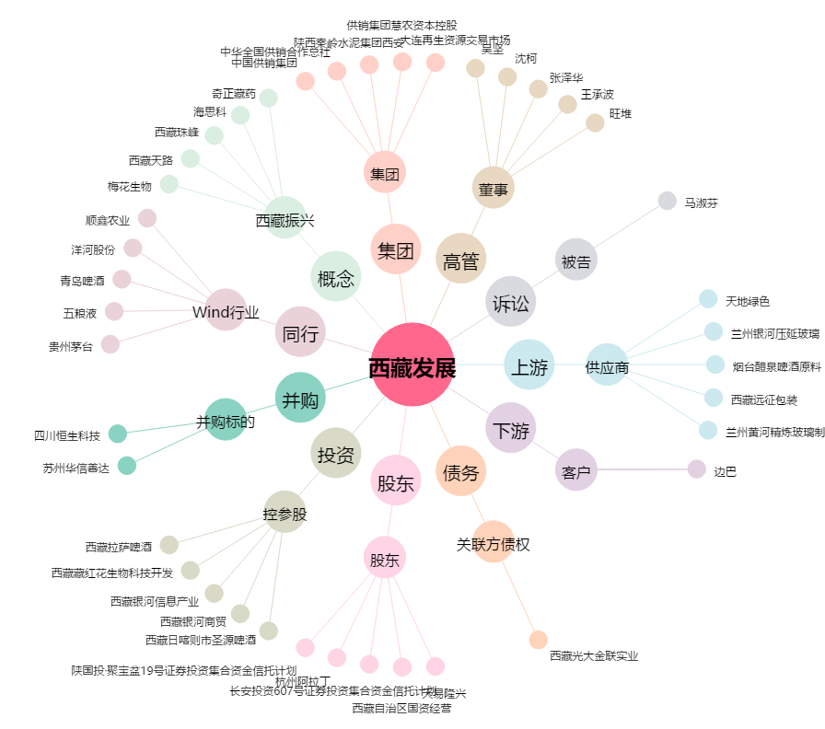
西藏发展[000752.SZ] - 关系概览图

